Лист1
 | Реестр временных сооружений на территории Железнодорожного района городского округа город Воронеж
№ п/п | № до 2021 г. | Местонахождение (адрес) и дата выявления самовольно установленного и (или) незаконно эксплуатируемого временного сооружения | Вид самовольно установленного и (или) незаконно эксплуатируемого временного сооружения | Фотофиксация | Год
1 | 2 | ул. Лизы Чайкиной, около д. 65 | Металлический гараж | 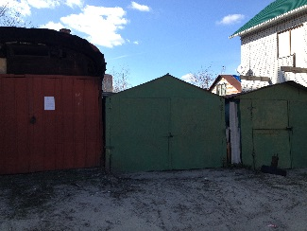 | 2016
2 | 3 | ул. Лизы Чайкиной, около д. 65 | Металлический гараж | 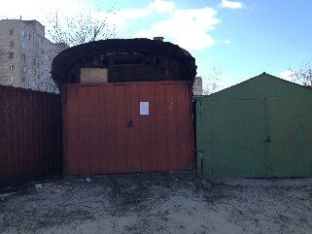 | 2016
3 | 7 | ул. Минская, около дома №45 | Металлический гараж | 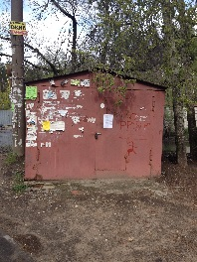 | 2016
4 | 8 | ул. Минская, около дома №45 | Металлический гараж | 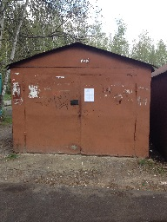 | 2016
5 | 18 | ул. Минская, около дома №45 | Металлический гараж |  | 2016
6 | 21 | ул. Минская, около дома №45 | Металлический гараж | 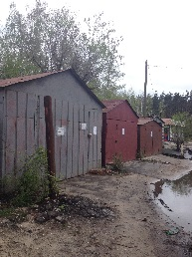 | 2016
7 | 23 | ул. Минская, около дома №45 | Металлический гараж | 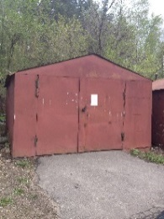 | 2016
8 | 25 | ул. Минская, около дома №45 | Металлический гараж | 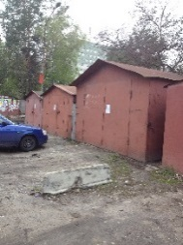 | 2016
9 | 26 | ул. Минская, около дома №45 | Металлический гараж | 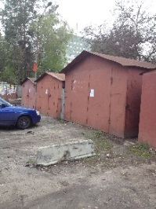 | 2016
10 | 27 | ул. Минская, около дома №45 | Металлический гараж | 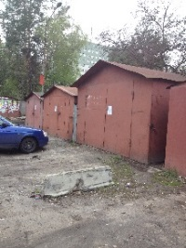 | 2016
11 | 28 | ул. Минская, около дома №45 | Металлический гараж | 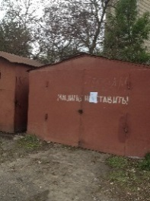 | 2016
12 | 29 | ул. Минская, около дома №45 | Металлический гараж | 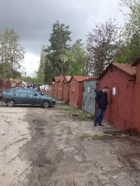 | 2016
13 | 30 | ул. Минская, около дома №45 | Металлический гараж | 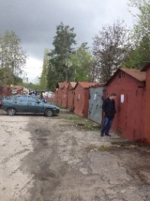 | 2016
14 | 31 | ул. Минская, около дома №45 | Металлический гараж |  | 2016
15 | 32 | ул. Минская, около дома №45 | Металлический гараж |  | 2016
16 | 33 | ул. Минская, около дома №45 | Металлический гараж |  | 2016
17 | 34 | ул. Минская, около дома №45 | Металлический гараж | 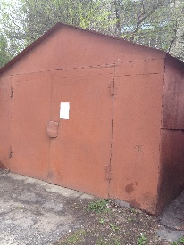 | 2016
18 | 35 | ул. Минская, около дома №45 | Металлический гараж | 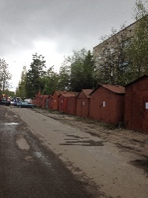 | 2016
19 | 36 | ул. Минская, около дома №45 | Металлический гараж |  | 2016
20 | 37 | ул. Минская, около дома №45 | Металлический гараж |  | 2016
21 | 38 | ул. Минская, около дома №45 | Металлический гараж | 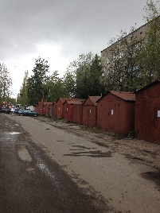 | 2016
22 | 39 | ул. Минская, около дома №45 | Металлический гараж |  | 2016
23 | 40 | ул. Минская, около дома №45 | Металлический гараж |  | 2016
24 | 41 | ул. Минская, около дома №45 | Металлический гараж | 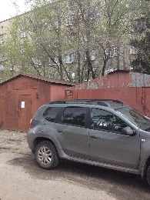 | 2016
25 | 42 | ул. Минская, около дома №45 | Металлический гараж | 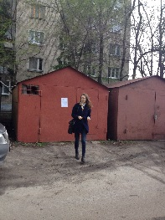 | 2016
26 | 43 | ул. Минская, около дома №45 | Металлический гараж | 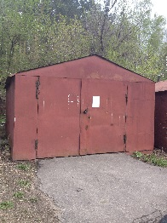 | 2016
27 | 44 | ул. Минская, около дома №45 | Металлический гараж | 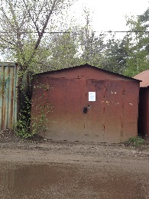 | 2016
28 | 49 | ул. Минская, около дома №45 | Металлический гараж | 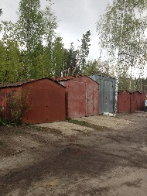 | 2016
29 | 63 | ул. Кубанская, 21 | Ограждение |  | 2016
30 | 64 | ул. Кубанская, 21 | Ограждение |  | 2016
31 | 65 | ул. Артамонова, 34/2 | Ограждение (автомобильная стоянка) |  | 2016
32 | 90 | ул. Добролюбова, 18А | контейнер, хозпостройка, ограждение | 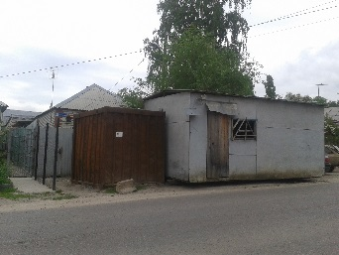 | 2016
33 | 180 | Ленинский пр-т, около дома 149 | Металлический гараж | 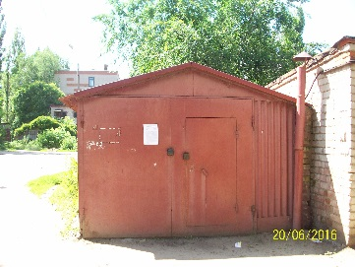 | 2016
34 | 181 | Ленинский пр-т, около дома 149 | Металлический гараж | 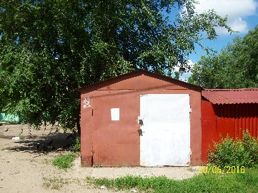 | 2016
35 | 183 | Ленинский пр-т, около дома 141 | Металлический гараж |  | 2016
36 | 184 | Ленинский пр-т, около дома 141 | Металлический гараж |  | 2016
37 | 185 | Ленинский пр-т, около дома 141 | Металлический гараж |  | 2016
38 | 192 | ул. Перевёрткина, 26, 28, 38 | Металлический гараж |  | 2016
39 | 197 | ул.Зои Космодемьянской 9 | Металлический гараж | 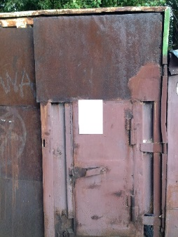 | 2016
40 | 198 | ул.Зои Космодемьянской 9 | Металлический гараж | 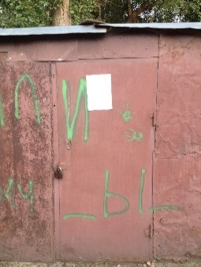 | 2016
41 | 199 | ул.Зои Космодемьянской 9 | Металлический гараж |  | 2016
42 | 200 | ул. Лизы Чайкиной, д. 65 | Ограждение | 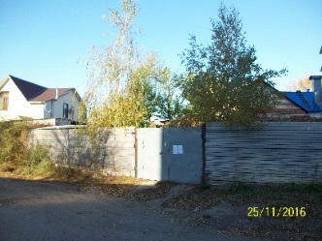 | 2016
43 | 205 | ул. Остужева, 47/1 | Антипарковочный капкан | 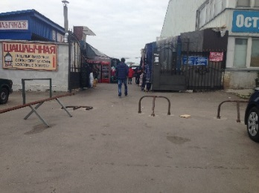 | 2017
44 | 207 | ул.Лесной Массив,6 | Металлический гараж | 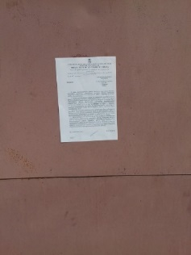 | 2017
45 | 208 | ул.Лесной Массив,6 | Металлический гараж | 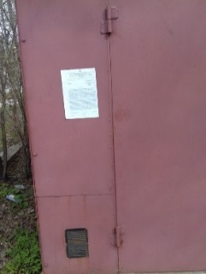 | 2017
46 | 209 | ул.Лесной Массив,6 | Металлический гараж | 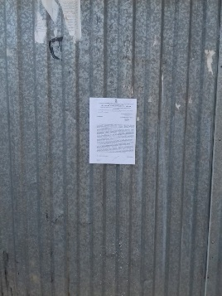 | 2017
47 | 210 | ул.Лесной Массив,6 | Металлический гараж | 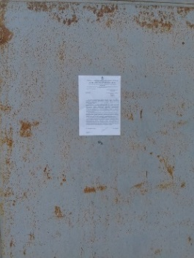 | 2017
48 | 211 | ул.Лесной Массив,6 | Металлический гараж | 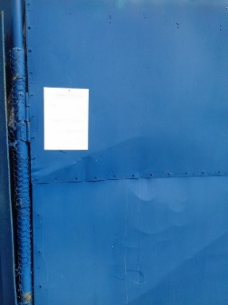 | 2017
49 | 212 | ул.Лесной Массив,6 | Металлический гараж | 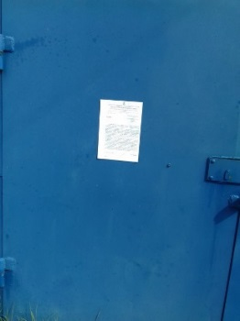 | 2017
50 | 213 | ул.Лесной Массив,6 | Металлический гараж | 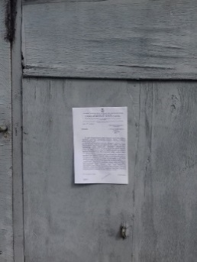 | 2017
51 | 214 | ул.Лесной Массив,6 | Металлический гараж | 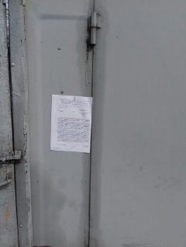 | 2017
52 | 215 | ул.Лесной Массив,6 | Металлический гараж | 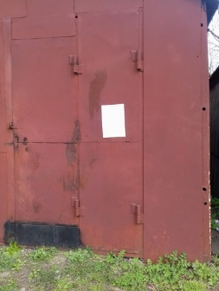 | 2017
53 | 216 | ул.Лесной Массив,6 | Металлический гараж | 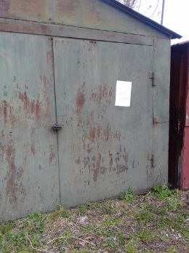 | 2017
54 | 217 | ул.Лесной Массив,6 | Металлический гараж | 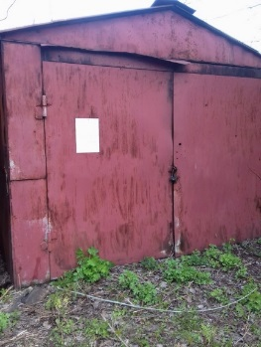 | 2017
55 | 218 | ул.Лесной Массив,6 | Металлический гараж | 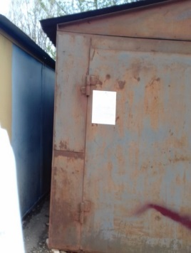 | 2017
56 | 219 | ул.Лесной Массив,6 | Металлический гараж | 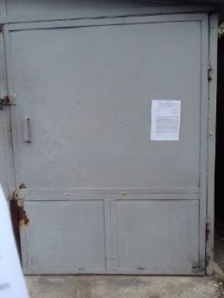 | 2017
57 | 220 | ул.Лесной Массив,6 | Металлический гараж | 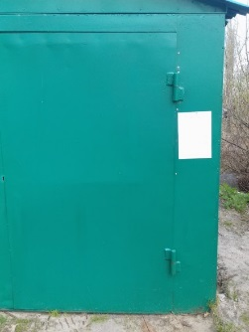 | 2017
58 | 221 | ул.Лесной Массив,6 | Металлический гараж | 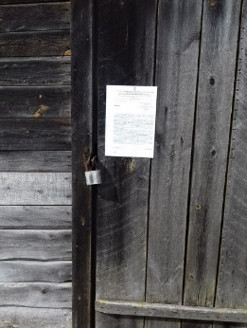 | 2017
59 | 222 | ул.Лесной Массив,6 | Металлический гараж | 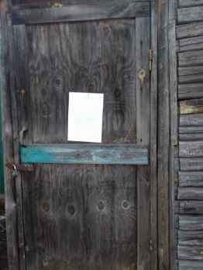 | 2017
60 | 223 | ул.Лесной Массив,6 | Металлический гараж | 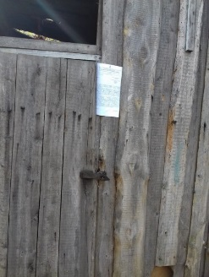 | 2017
61 | 224 | ул.Лесной Массив,6 | Металлический гараж | 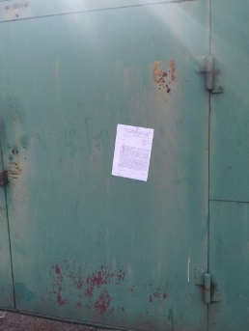 | 2017
62 | 225 | ул.Лесной Массив,6 | Металлический гараж | 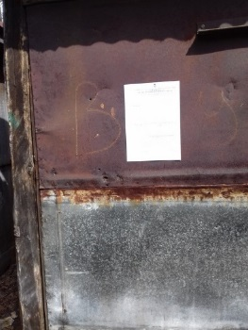 | 2017
63 | 226 | ул.Лесной Массив,6 | Металлический гараж | 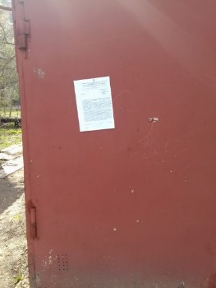 | 2017
64 | 227 | ул.Лесной Массив,6 | Металлический гараж | 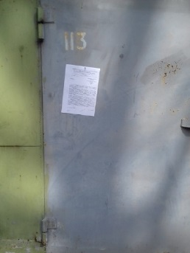 | 2017
65 | 228 | ул.Лесной Массив,6 | Металлический гараж | 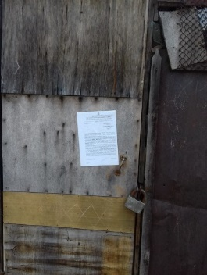 | 2017
66 | 229 | ул.Лесной Массив,6 | Металлический гараж | 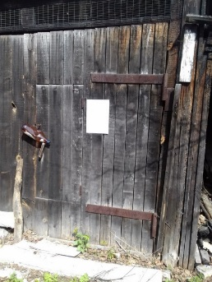 | 2017
67 | 230 | ул.Лесной Массив,6 | Металлический гараж |  | 2017
68 | 231 | ул.Лесной Массив,6 | Металлический гараж |  | 2017
69 | 232 | ул.Лесной Массив,6 | Металлический гараж |  | 2017
70 | 233 | ул.Лесной Массив,6 | Металлический гараж |  | 2017
71 | 234 | ул.Лесной Массив,6 | Металлический гараж |  | 2017
72 | 235 | ул.Лесной Массив,6 | Металлический гараж |  | 2017
73 | 236 | ул.Лесной Массив,6 | Металлический гараж |  | 2017
74 | 237 | ул.Лесной Массив,6 | Металлический гараж |  | 2017
75 | 238 | ул.Лесной Массив,6 | Металлический гараж |  | 2017
76 | 239 | ул.Лесной Массив,6 | Металлический гараж |  | 2017
77 | 240 | ул.Лесной Массив,6 | Металлический гараж |  | 2017
78 | 241 | ул.Лесной Массив,6 | Металлический гараж |  | 2017
79 | 242 | ул.Лесной Массив,6 | Металлический гараж |  | 2017
80 | 243 | ул.Лесной Массив,6 | Металлический гараж |  | 2017
81 | 244 | ул.Лесной Массив,6 | Металлический гараж |  | 2017
82 | 245 | ул.Лесной Массив,6 | Металлический гараж |  | 2017
83 | 246 | ул.Лесной Массив,6 | Металлический гараж |  | 2017
84 | 247 | ул.Лесной Массив,6 | Металлический гараж |  | 2017
85 | 248 | ул.Лесной Массив,6 | Металлический гараж |  | 2017
86 | 249 | ул.Лесной Массив,6 | Металлический гараж |  | 2017
87 | 250 | ул.Лесной Массив,6 | Металлический гараж |  | 2017
88 | 251 | ул.Лесной Массив,6 | Металлический гараж |  | 2017
89 | 252 | ул.Лесной Массив,6 | Металлический гараж |  | 2017
90 | 253 | ул.Лесной Массив,6 | Металлический гараж |  | 2017
91 | 254 | ул.Лесной Массив,6 | Металлический гараж |  | 2017
92 | 255 | ул.Лесной Массив,6 | Металлический гараж |  | 2017
93 | 256 | ул.Лесной Массив,6 | Металлический гараж |  | 2017
94 | 257 | ул.Лесной Массив,6 | Металлический гараж |  | 2017
95 | 258 | ул.Лесной Массив,6 | Металлический гараж |  | 2017
96 | 259 | ул.Лесной Массив,6 | Металлический гараж |  | 2017
97 | 260 | ул.Лесной Массив,6 | Металлический гараж |  | 2017
98 | 261 | ул.Лесной Массив,6 | Металлический гараж |  | 2017
99 | 262 | ул.Лесной Массив,6 | Металлический гараж |  | 2017
100 | 263 | ул.Лесной Массив,6 | Металлический гараж |  | 2017
101 | 264 | ул.Лесной Массив,6 | Металлический гараж |  | 2017
102 | 265 | ул.Лесной Массив,6 | Металлический гараж |  | 2017
103 | 266 | ул.Лесной Массив,6 | Металлический гараж |  | 2017
104 | 267 | ул.Лесной Массив,6 | Металлический гараж |  | 2017
105 | 268 | ул.Лесной Массив,6 | Металлический гараж |  | 2017
106 | 269 | ул.Лесной Массив,6 | Металлический гараж |  | 2017
107 | 270 | ул.Лесной Массив,6 | Металлический гараж |  | 2017
108 | 271 | ул.Лесной Массив,6 | Металлический гараж |  | 2017
109 | 272 | ул.Лесной Массив,6 | Металлический гараж |  | 2017
110 | 273 | ул.Лесной Массив,6 | Металлический гараж |  | 2017
111 | 274 | ул.Лесной Массив,6 | Металлический гараж |  | 2017
112 | 275 | ул.Лесной Массив,6 | Металлический гараж |  | 2017
113 | 276 | ул.Лесной Массив,6 | Металлический гараж |  | 2017
114 | 277 | ул.Лесной Массив,6 | Металлический гараж |  | 2017
115 | 278 | ул.Лесной Массив,6 | Металлический гараж |  | 2017
116 | 279 | ул. Переверткина,29 | Металлический гараж |  | 2017
117 | 280 | ул. Переверткина,29 | Металлический гараж |  | 2017
118 | 281 | ул. Переверткина,29 | Металлический гараж |  | 2017
119 | 282 | ул. Переверткина,29 | Металлический гараж |  | 2017
120 | 283 | ул. Переверткина,29 | Металлический гараж |  | 2017
121 | 284 | ул. Переверткина,29 | Металлический гараж |  | 2017
122 | 285 | ул. Переверткина,29 | Металлический гараж |  | 2017
123 | 286 | ул. Переверткина,29 | Металлический гараж |  | 2017
124 | 287 | ул. Переверткина,29 | Металлический гараж |  | 2017
125 | 288 | ул. Переверткина,29 | Металлический гараж |  | 2017
126 | 290 | ул.Пляжная, мкр. Боровое | ограждение, шлагбаум |  | 2017
127 | 307 | Ул. Сомовская, мкр. Сомово, около дома № 24 | Металлический гараж |  | 2017
128 | 308 | Ул. Сомовская, мкр. Сомово, около дома № 24 | Металлический гараж |  | 2017
129 | 309 | Ул. Сомовская, мкр. Сомово, около дома № 24 | Металлический гараж |  | 2017
130 | 310 | Ул. Сомовская, мкр. Сомово, около дома № 24 | Металлический гараж |  | 2017
131 | 311 | Ул. Сомовская, мкр. Сомово, около дома № 24 | Металлический гараж |  | 2017
132 | 312 | Ул. Сомовская, мкр. Сомово, около дома № 24 | Металлический гараж |  | 2017
133 | 313 | Ул. Сомовская, мкр. Сомово, около дома № 24 | Металлический гараж |  | 2017
134 | 314 | Ул. Сомовская, мкр. Сомово, около дома № 24 | Металлический гараж |  | 2017
135 | 315 | Ул. Сомовская, мкр. Сомово, около дома № 24 | Металлический гараж |  | 2017
136 | 316 | Ул. Сомовская, мкр. Сомово, около дома № 24 | Металлический гараж |  | 2017
137 | 317 | Ул. Сомовская, мкр. Сомово, около дома № 24 | Металлический гараж |  | 2017
138 | 318 | Ул. Сомовская, мкр. Сомово, около дома № 24 | Металлический гараж |  | 2017
139 | 319 | Ул. Сомовская, мкр. Сомово, около дома № 24 | Металлический гараж |  | 2017
140 | 320 | Ул. Сомовская, мкр. Сомово, около дома № 24 | Металлический гараж |  | 2017
141 | 321 | Ул. Сомовская, мкр. Сомово, около дома № 24 | Металлический гараж |  | 2017
142 | 321 (2) | ул. Гаршина, 10 | столбики с цепью, антипарковочные капканы |  | 2017
143 | 322 | Ленинский проспект 136,134 | Металлический гараж |  | 2017
144 | 323 | Ленинский проспект 136,135 | Металлический гараж |  | 2017
145 | 324 | Ленинский проспект 136,136 | Металлический гараж |  | 2017
146 | 325 | Ленинский проспект 136,137 | Металлический гараж |  | 2017
147 | 326 | Ленинский проспект 136,138 | Металлический гараж |  | 2017
148 | 327 | Ленинский проспект 136,139 | Металлический гараж |  | 2017
149 | 328 | Ленинский проспект 136,140 | Металлический гараж |  | 2017
150 | 329 | Ленинский проспект 136,141 | Металлический гараж |  | 2017
151 | 330 | Ленинский проспект 136,142 | Металлический гараж |  | 2017
152 | 331 | Ленинский проспект 136,143 | Металлический гараж |  | 2017
153 | 332 | Ленинский проспект 136,144 | Металлический гараж |  | 2017
154 | 333 | Ленинский проспект 136,145 | Металлический гараж |  | 2017
155 | 334 | Ленинский проспект 136,146 | Металлический гараж |  | 2017
156 | 335 | Ленинский проспект 136,147 | Металлический гараж |  | 2017
157 | 336 | Ленинский проспект 136,148 | Металлический гараж |  | 2017
158 | 337 | Ленинский проспект 136,149 | Металлический гараж |  | 2017
159 | 338 | Ленинский проспект 136,150 | Металлический гараж |  | 2017
160 | 339 | Ленинский проспект 136,151 | Металлический гараж |  | 2017
161 | 340 | Ленинский проспект 136,152 | Металлический гараж |  | 2017
162 | 341 | Ленинский проспект 136,153 | Металлический гараж |  | 2017
...

